機械装置
<参考様式１７>
 |  |  |  | 機械装置等

 | 納品後もしくは据付後の機械装置等の画像データを添付してください。（複数ページとなっても構いません。）

 |  |  | https://www.juku.st/ca

 |  | TOPページ 学習塾の正社員・転職情報 |  |  |  | 職種選択 ー 塾講師・家庭教師含めた豊富な選択軸
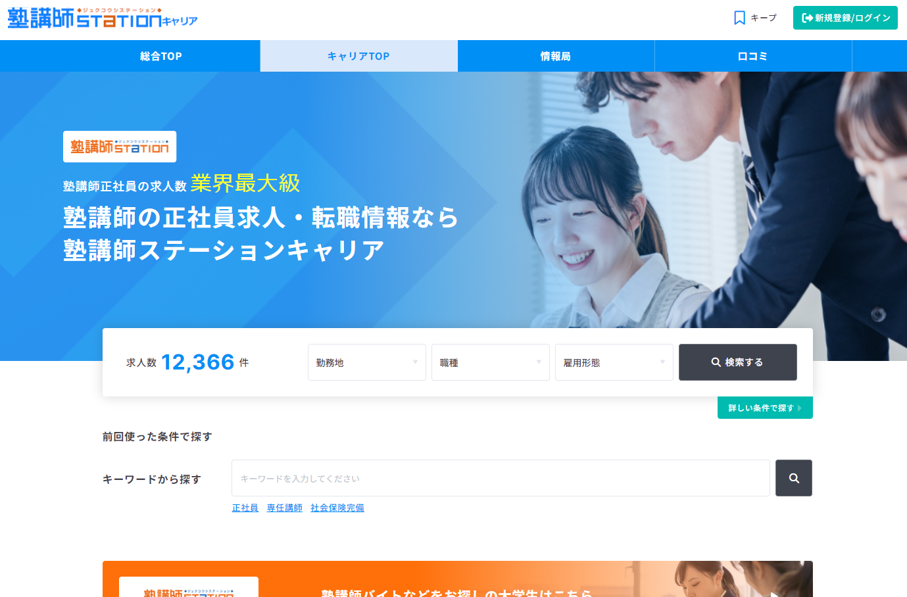

 |  | 検索画面 ー 検索軸ごとに絞り込める検索画面
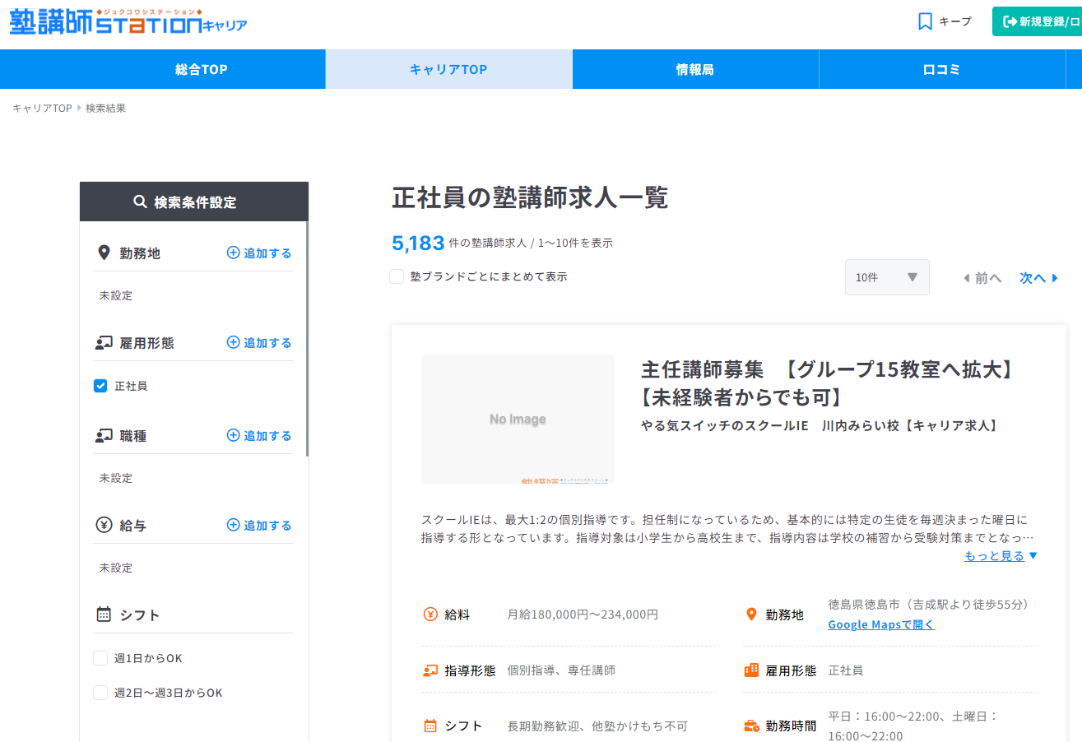

 | 管理No |  | 機-1 |  | 機械装置名 | 塾講師ステーション キャリア

 | 受付番号 |  | R2138U00509 |  | 事業者名 | 株式会社トモノカイ

